Лист 1
Прайс-лист
МИР ПРЯЖИ

В валюте: руб. (курс 1).
Цены указаны на 07.08.2020

№ | Номенклатура/ Характеристика номенклатуры | Описание | Изображение | Артикул | Цена | Ед. | Остаток | Ссылка на сайт
 | Дырокол фигурный "EFCO" 1791135 Осеннее дерево 2,5см | Дырокол фигурный "EFCO" 1791135 Осеннее дерево 2,5см |  | 1791135 | 244.06 |  |  | Изображение
 | Дырокол фигурный "EFCO" 1791135 Осеннее дерево 2,5см |  |  |  | 244.06 | шт | 1 | Изображение
 | Дырокол Docrafts XCU257002 Угловой 2 в 1, радиус 5 мм | Дырокол Docrafts XCU257002 Угловой 2 в 1, радиус 5 мм | 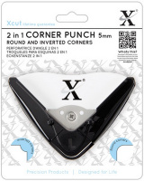 | XCU257002 | 470.10 |  |  | Изображение
 | Дырокол Docrafts XCU257002 Угловой 2 в 1, радиус 5 мм |  |  |  | 470.10 | шт | 1 | Изображение
 | Дырокол Docrafts XCU257003 Угловой 2 в 1, радиус 10 мм | Дырокол Docrafts XCU257003 Угловой 2 в 1, радиус 10 мм | 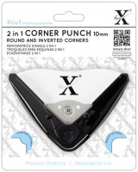 | XCU257003 | 470.10 |  |  | Изображение
 | Дырокол Docrafts XCU257003 Угловой 2 в 1, радиус 10 мм |  |  |  | 470.10 | шт | 3 | Изображение
 | Дырокол средний "Docrafts" XCU261705 Звезда | Дырокол средний "Docrafts" XCU261705 Звезда | 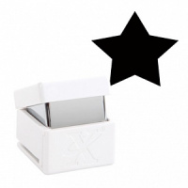 | XCU261705 | 222.31 |  |  | Изображение
 | Дырокол средний "Docrafts" XCU261705 Звезда |  |  |  | 222.31 | шт | 1 | Изображение
 | Дырокол средний "Docrafts" XCU261707 БАБОЧКА 2 | Дырокол средний "Docrafts" XCU261707 БАБОЧКА 2 | 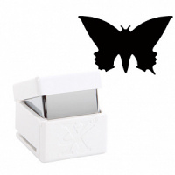 | XCU261707 | 236.69 |  |  | Изображение
 | Дырокол средний "Docrafts" XCU261707 БАБОЧКА 2 |  |  |  | 236.69 | шт | 9 | Изображение
 | Дырокол средний фигурный "Docrafts" XCU261793 ЯРКАЯ ЗВЕЗДА, d=1,6 см | Дырокол средний фигурный "Docrafts" XCU261793 ЯРКАЯ ЗВЕЗДА, d=1,6 см | 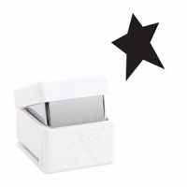 | XCU261793 | 106.00 |  |  | Изображение
 | Дырокол средний фигурный "Docrafts" XCU261793 ЯРКАЯ ЗВЕЗДА, d=1,6 см |  |  |  | 106.00 | шт | 2 | Изображение
 | Дырокол фигурный "Волны точек" | Дырокол фигурный "Волны точек" | 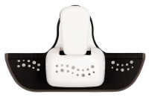 | XCU257107 | 427.36 |  |  | Изображение
 | Дырокол фигурный "Волны точек" |  |  |  | 427.36 | шт | 4 | Изображение
 | Дырокол фигурный Docrafts XCU257001 Маленький угол 5 мм | Дырокол фигурный Docrafts XCU257001 Маленький угол 5 мм | 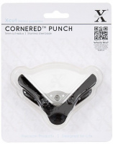 | XCU257001 | 376.08 |  |  | Изображение
 | Дырокол фигурный Docrafts XCU257001 Маленький угол 5 мм |  |  |  | 376.08 | шт | 7 | Изображение
 | Дырокол фигурный Docrafts XCU257001 Угол 10 мм | Дырокол фигурный Docrafts XCU257001 Угол 10 мм | 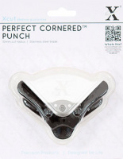 | XCU257000 | 376.08 |  |  | Изображение
 | Дырокол фигурный Docrafts XCU257001 Угол 10 мм |  |  |  | 376.08 | шт | 3 | Изображение
 | Дырокол фигурный Docrafts XCU257106 Декоративные завитки | Дырокол фигурный Docrafts XCU257106 Декоративные завитки | 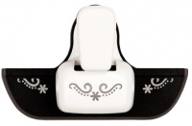 | XCU257106 | 427.36 |  |  | Изображение
 | Дырокол фигурный Docrafts XCU257106 Декоративные завитки |  |  |  | 427.36 | шт | 4 | Изображение
 | Дырокол фигурный Docrafts XCU257908 Ёлки | Дырокол фигурный Docrafts XCU257908 Ёлки |  | XCU257908 | 222.23 |  |  | Изображение
 | Дырокол фигурный Docrafts XCU257908 Ёлки |  |  |  | 222.23 | шт | 4 | Изображение
 | Дырокол фигурный Docrafts XCU257912 Звёзды | Дырокол фигурный Docrafts XCU257912 Звёзды | 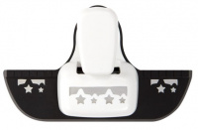 | XCU257912 | 341.89 |  |  | Изображение
 | Дырокол фигурный Docrafts XCU257912 Звёзды |  |  |  | 341.89 | шт | 4 | Изображение

